S2.1
Yn ôl i'r cynnwys
 | Siart 2.1: Rhaniadau darluniadol rhwng atebolrwyddau treth incwm Cymru a Llywodraeth y DU
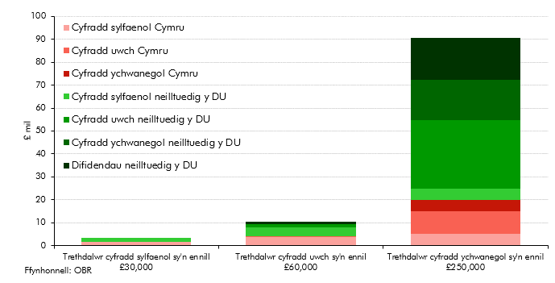

 |  | Trethdalwr cyfradd sylfaenol sy'n ennill £30,000 | Trethdalwr cyfradd uwch sy'n ennil £60,000 | Trethdalwr cyfradd ychwanegol sy'n ennil £250,000
 | Cyfradd sylfaenol Cymru | 1743 | 3770 | 5000
 | Cyfradd sylfaenol neilltuedig y DU | 1743 | 3770 | 5000
 | Cyfradd uwch Cymru |  | 473 | 9973
 | Cyfradd uwch neilltuedig y DU |  | 1419 | 29919
 | Cyfradd ychwanegol Cymru |  |  | 5027
 | Cyfradd ychwanegol neilltuedig y DU |  |  | 17595
 | Difidendau neilltuedig y DU |  | 975 | 18288

S2.2
Yn ôl i'r cynnwys
 | Siart 2.2: Cyfran Cymru o atebolrwyddau treth incwm a phoblogaeth y DU
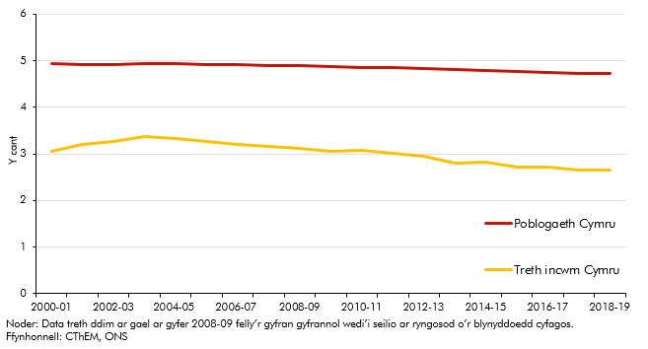

 |  | Treth incwm Cymru | Poblogaeth Cymru
 | 2000-01 | 3.1 | 4.9
 | 2001-02 | 3.2 | 4.9
 | 2002-03 | 3.3 | 4.9
 | 2003-04 | 3.4 | 4.9
 | 2004-05 | 3.3 | 4.9
 | 2005-06 | 3.3 | 4.9
 | 2006-07 | 3.2 | 4.9
 | 2007-08 | 3.2 | 4.9
 | 2008-09 | 3.1 | 4.9
 | 2009-10 | 3.1 | 4.9
 | 2010-11 | 3.1 | 4.9
 | 2011-12 | 3.0 | 4.8
 | 2012-13 | 2.9 | 4.8
 | 2013-14 | 2.8 | 4.8
 | 2014-15 | 2.8 | 4.8
 | 2015-16 | 2.7 | 4.8
 | 2016-17 | 2.7 | 4.7
 | 2017-18 | 2.6 | 4.7
 | 2018-19 | 2.7 | 4.7

S2.3
Yn ôl i'r cynnwys
 | Siart 2.3: Atebolrwyddau treth incwm Cymru a'r DU fesul person yn 2018-19
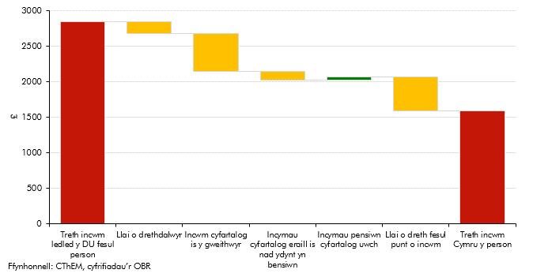

 | Treth incwm y pen ledled y DU | 2842
 | Llai o drethdalwyr | 158
 | Incwm cyfartalog is y gweithwyr | 541
 | Incymau cyfartalog eraill is nad ydynt yn bensiwn | 119
 | Incymau pensiwn cyfartalog uwch | 42
 | Llai treth y bunt o incwm | 473
 | Treth incwm Cymru y person | 1592

S2.4
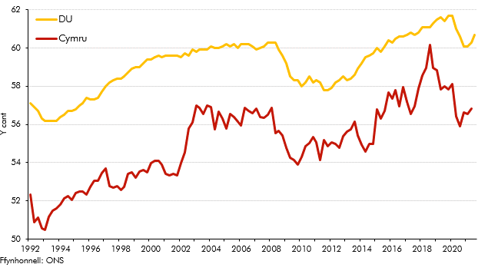
Yn ôl i'r cynnwys
 | Siart 2.4: Cyfradd cyflogaeth y DU a Chymru

 |  | DU | Cymru
 | 1992
 |  | 56.9 | 52.3
 |  | 56.7 | 50.9
 |  | 56.3 | 51.1
 | 1993 | 56.2 | 50.6
 |  | 56.2 | 50.5
 |  | 56.2 | 51.2
 |  | 56.2 | 51.5
 | 1994 | 56.4 | 51.6
 |  | 56.5 | 51.8
 |  | 56.7 | 52.1
 |  | 56.7 | 52.3
 | 1995 | 56.8 | 52.1
 |  | 57.0 | 52.4
 |  | 57.1 | 52.5
 |  | 57.4 | 52.5
 | 1996 | 57.3 | 52.3
 |  | 57.3 | 52.7
 |  | 57.4 | 53.1
 |  | 57.7 | 53.1
 | 1997 | 58.0 | 53.5
 |  | 58.2 | 53.7
 |  | 58.3 | 52.8
 |  | 58.4 | 52.7
 | 1998 | 58.4 | 52.8
 |  | 58.5 | 52.6
 |  | 58.7 | 52.7
 |  | 58.9 | 53.4
 | 1999 | 59.0 | 53.5
 |  | 59.0 | 53.2
 |  | 59.2 | 53.5
 |  | 59.4 | 53.6
 | 2000 | 59.4 | 53.5
 |  | 59.5 | 54.0
 |  | 59.6 | 54.1
 |  | 59.5 | 54.1
 | 2001 | 59.6 | 53.9
 |  | 59.6 | 53.4
 |  | 59.6 | 53.3
 |  | 59.6 | 53.4
 | 2002 | 59.5 | 53.3
 |  | 59.7 | 54.0
 |  | 59.6 | 54.5
 |  | 59.9 | 55.8
 | 2003 | 59.8 | 56.1
 |  | 59.9 | 57.0
 |  | 59.9 | 56.9
 |  | 59.9 | 56.6
 | 2004 | 60.1 | 57.0
 |  | 60.0 | 56.9
 |  | 60.0 | 55.8
 |  | 60.1 | 56.7
 | 2005 | 60.2 | 56.3
 |  | 60.1 | 55.8
 |  | 60.2 | 56.5
 |  | 60.0 | 56.4
 | 2006 | 60.2 | 56.1
 |  | 60.2 | 55.9
 |  | 60.2 | 56.9
 |  | 60.1 | 56.7
 | 2007 | 59.9 | 56.6
 |  | 60.0 | 56.8
 |  | 60.1 | 56.4
 |  | 60.3 | 56.3
 | 2008 | 60.3 | 56.5
 |  | 60.3 | 56.9
 |  | 59.9 | 55.5
 |  | 59.6 | 55.7
 | 2009 | 59.2 | 55.4
 |  | 58.5 | 54.8
 |  | 58.3 | 54.3
 |  | 58.3 | 54.1
 | 2010 | 58.0 | 53.9
 |  | 58.2 | 54.3
 |  | 58.5 | 54.9
 |  | 58.2 | 55.0
 | 2011 | 58.3 | 55.3
 |  | 58.2 | 55.1
 |  | 57.8 | 54.1
 |  | 57.8 | 55.2
 | 2012 | 57.9 | 54.9
 |  | 58.2 | 55.1
 |  | 58.3 | 55.0
 |  | 58.5 | 54.8
 | 2013 | 58.3 | 55.4
 |  | 58.4 | 55.6
 |  | 58.6 | 55.8
 |  | 58.9 | 56.1
 | 2014 | 59.2 | 55.4
 |  | 59.5 | 55.0
 |  | 59.6 | 54.6
 |  | 59.7 | 55.0
 | 2015 | 60.0 | 55.0
 |  | 59.8 | 56.8
 |  | 60.1 | 56.3
 |  | 60.4 | 56.7
 | 2016 | 60.3 | 57.7
 |  | 60.5 | 57.3
 |  | 60.6 | 57.8
 |  | 60.6 | 57.0
 | 2017 | 60.7 | 58.0
 |  | 60.8 | 57.2
 |  | 60.7 | 56.5
 |  | 60.8 | 56.9
 | 2018 | 61.1 | 57.9
 |  | 61.1 | 58.6
 |  | 61.1 | 58.9
 |  | 61.3 | 60.2
 | 2019 | 61.5 | 59.0
 |  | 61.6 | 58.8
 |  | 61.4 | 57.8
 |  | 61.7 | 58.0
 | 2020 | 61.7 | 57.8
 |  | 61.0 | 58.1
 |  | 60.6 | 56.4
 |  | 60.1 | 55.9
 | 2021 | 60.1 | 56.6
 |  | 60.3 | 56.6
 |  | 60.7 | 56.8

S2.5
Yn ôl i'r cynnwys
 | Siart 2.5: Newid mewn trethdalwyr yn ôl band treth rhwng 2010-11 a 2018-19
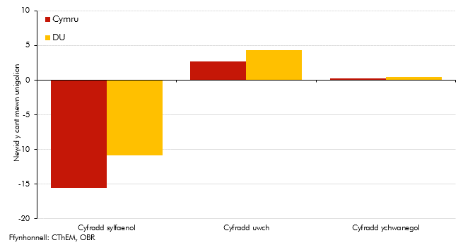

 |  | Cyfradd sylfaenol | Cyfradd uwch | Cyfradd ychwanegol
 | Cymru | -15.6 | 2.7 | 0.2
 | DU | -10.9 | 4.4 | 0.5

S2.6
Yn ôl i'r cynnwys
 | Siart 2.6: Cyfraddau treth incwm effeithiol yng Nghymru a'r DU
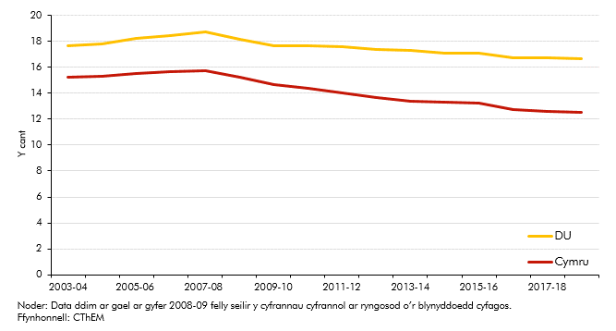

 |  | Cymru | DU
 | 2003-04 | 15.2 | 17.7
 | 2004-05 | 15.3 | 17.8
 | 2005-06 | 15.5 | 18.3
 | 2006-07 | 15.6 | 18.5
 | 2007-08 | 15.8 | 18.7
 | 2008-09 | 15.2 | 18.2
 | 2009-10 | 14.7 | 17.7
 | 2010-11 | 14.4 | 17.7
 | 2011-12 | 14.0 | 17.6
 | 2012-13 | 13.7 | 17.4
 | 2013-14 | 13.4 | 17.3
 | 2014-15 | 13.3 | 17.1
 | 2015-16 | 13.2 | 17.1
 | 2016-17 | 12.7 | 16.7
 | 2017-18 | 12.6 | 16.7
 | 2018-19 | 12.6 | 16.7

S2.7
Yn ôl i'r cynnwys
 | Siart 2.7: Cyfran o gyfanswm incwm trethdalwyr yn y DU a Chymru yn ôl band incwm

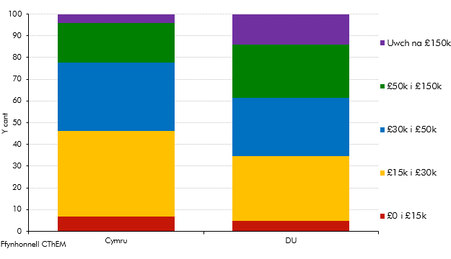

 |  | Cymru | DU
 | £0 i £15k | 6.8 | 5.0
 | £15k i £30k | 39.5 | 29.7
 | £30k i £50k | 31.4 | 26.8
 | £50k i £150k | 18.2 | 24.3
 | Uwch na £150k | 4.1 | 14.0

S2.8
Yn ôl i'r cynnwys
 | Siart 2.8: Cyfranddaliadau Cymru o gyfanswm rhwymedigaethau treth incwm y DU: holl dreth gan drethdalwyr Cymru yn erbyn cyfraddau treth incwm Cymru
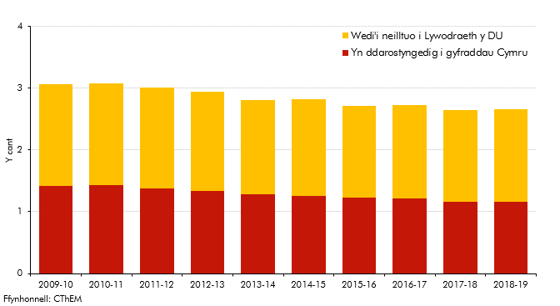

 |  | Yn ddarostyngedig i gyfraddau Cymru | Wedi'i neilltuo i Lywodraeth y DU
 | 2009-10 | 1.4 | 1.6
 | 2010-11 | 1.4 | 1.7
 | 2011-12 | 1.4 | 1.6
 | 2012-13 | 1.3 | 1.6
 | 2013-14 | 1.3 | 1.5
 | 2014-15 | 1.3 | 1.6
 | 2015-16 | 1.2 | 1.5
 | 2016-17 | 1.2 | 1.5
 | 2017-18 | 1.2 | 1.5
 | 2018-19 | 1.2 | 1.5

S2.A
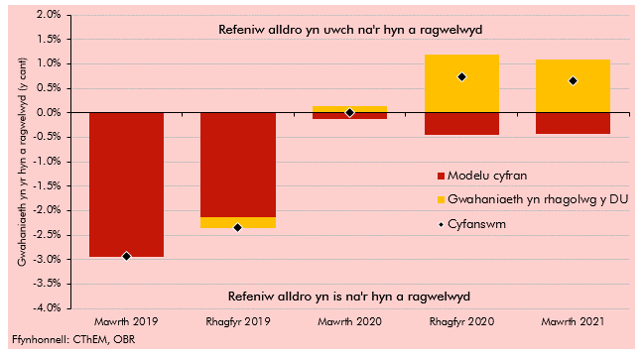
Yn ôl i'r cynnwys
 | Siart 2.A: Gwahaniaethau olynol yn y rhagolwg ar gyfer cyfraddau treth incwm Cymru (2019-20)

 |  | Mawrth 2019 | Rhagfyr 2019 | Mawrth 2020 | Rhagfyr 2020 | Mawrth 2021
 | Modelu cyfran | -2.9 | -2.1 | -0.1 | -0.5 | -0.4
 | Gwahaniaeth yn rhagolwg y DU | 0.0 | -0.2 | 0.1 | 1.2 | 1.1
 | Cyfanswm | -2.9 | -2.3 | 0.0 | 0.7 | 0.7

S3.1
Yn ôl i'r cynnwys
 | Siart 3.1: Chwyddiant prisiau tai: Cymru yn erbyn y DU gyfan
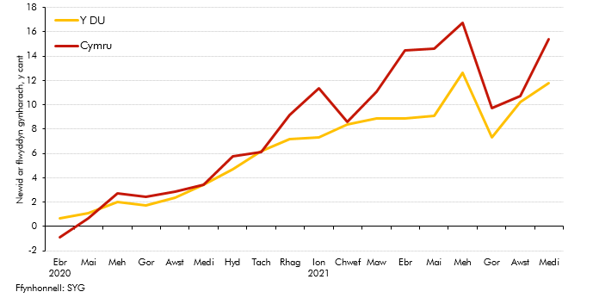

 |  | Prisiau tai y DU | Prisiau tai y Cymru
 | Ebr 2020 | 0.7 | -0.9
 | Mai | 1.1 | 0.7
 | Meh | 2.0 | 2.7
 | Gor | 1.7 | 2.4
 | Awst | 2.4 | 2.8
 | Medi | 3.4 | 3.4
 | Hyd | 4.7 | 5.8
 | Tach | 6.2 | 6.2
 | Rhag | 7.2 | 9.2
 | Ion 2021 | 7.3 | 11.4
 | Chwef | 8.4 | 8.6
 | Maw | 8.9 | 11.1
 | Ebr | 8.9 | 14.4
 | Mai | 9.1 | 14.6
 | Meh | 12.6 | 16.8
 | Gor | 7.3 | 9.7
 | Awst | 10.2 | 10.7
 | Medi | 11.8 | 15.4

S3.2
Yn ôl i'r cynnwys
 | Siart 3.2: Trafodiadau eiddo preswyl
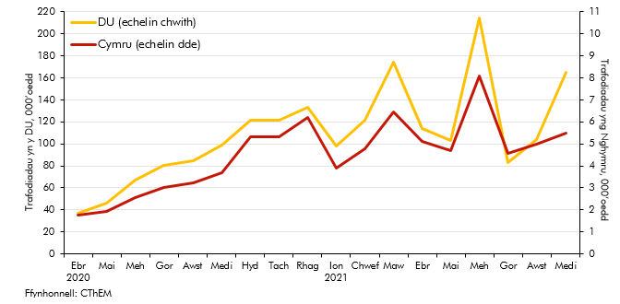

 |  | DU | Cymru
 | Ebr 2020 | 37.4 | 1.8
 | Mai | 46.2 | 1.9
 | Meh | 67.4 | 2.6
 | Gor | 80.7 | 3.0
 | Awst | 85.0 | 3.2
 | Medi | 99.1 | 3.7
 | Hyd | 121.7 | 5.3
 | Tach | 121.2 | 5.3
 | Rhag | 132.9 | 6.2
 | Ion 2021 | 97.8 | 3.9
 | Chwef | 121.3 | 4.8
 | Maw | 174.1 | 6.5
 | Ebr | 113.7 | 5.1
 | Mai | 102.8 | 4.7
 | Meh | 214.3 | 8.1
 | Gor | 83.3 | 4.6
 | Awst | 104.0 | 5.0
 | Medi | 164.9 | 5.5

S3.3
Yn ôl i'r cynnwys
 | Siart 3.3: Twf mewn trafodiadau eiddo preswyl yn ôl pris yn 2020-21
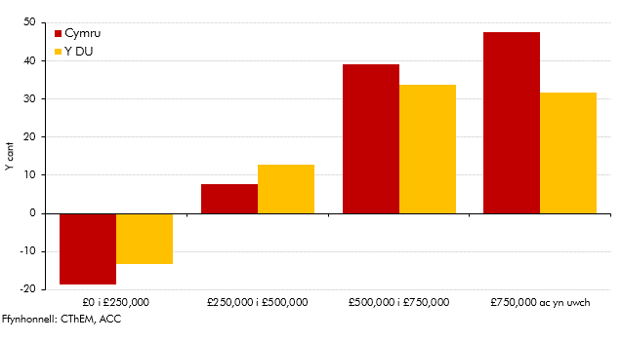

 |  | Cymru | DU
 | £0 i £250,000 | -18.7 | -13.2
 | £250,000 i £500,000 | 7.7 | 12.8
 | £500,000 i £750,000 | 39.1 | 33.7
 | £750,000 ac yn uwch | 47.6 | 31.6

S3.4
Yn ôl i'r cynnwys
 | Siart 3.4: Trafodiadau eiddo masnachol
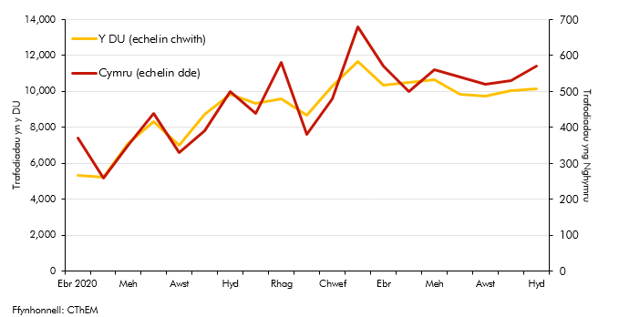

 |  | Cymru | DU
 | Ebr 2020 | 370 | 5350
 | Mai | 260 | 5240
 | Meh | 350 | 7080
 | Gor | 440 | 8310
 | Awst | 330 | 7020
 | Medi | 390 | 8730
 | Hyd | 500 | 9840
 | Tach | 440 | 9350
 | Rhag | 580 | 9600
 | Ion 2021 | 380 | 8700
 | Chwef | 480 | 10290
 | Maw | 680 | 11660
 | Ebr | 570 | 10330
 | Mai | 500 | 10500
 | Meh | 560 | 10670
 | Gor | 540 | 9840
 | Awst | 520 | 9730
 | Medi | 530 | 10060
 | Hyd | 570 | 10160

S3.5
Yn ôl i'r cynnwys
 | Siart 3.5: Derbyniadau LTT preswyl cronnol
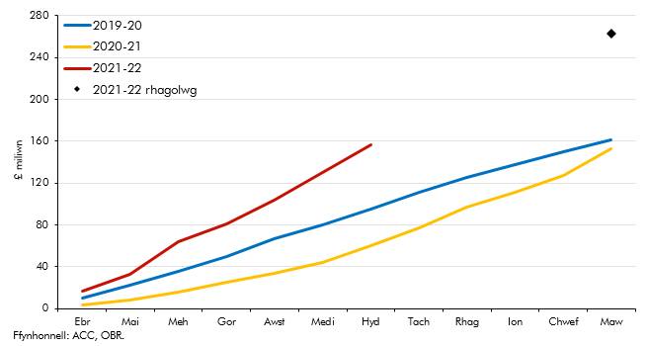

 |  | 2019-20 | 2020-21 | 2021-22 | 2021-22 rhagolwg
 | Ebr | 10.7 | 4.5 | 16.4
 | Mai | 22.8 | 9.5 | 33.1
 | Meh | 35.6 | 16.8 | 63.9
 | Gor | 50.0 | 26.2 | 81.3
 | Awst | 66.4 | 35.6 | 104.3
 | Medi | 80.0 | 46.2 | 131.8
 | Hyd | 95.1 | 62.1 | 158.1
 | Tach | 111.3 | 79.0
 | Rhag | 125.3 | 99.0
 | Ion | 137.4 | 112.6
 | Chwef | 148.7 | 128.4
 | Maw | 160.1 | 153.3 |  | 263.3

S3.6
Yn ôl i'r cynnwys
 | Siart 3.6: Derbyniadau LTT masnachol cronnol
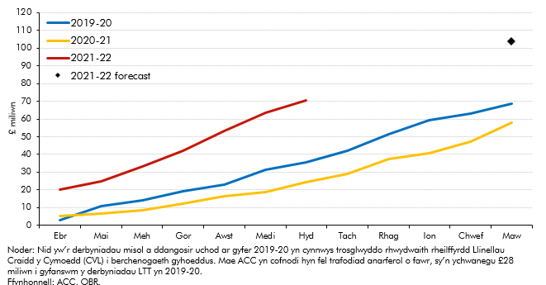

 |  | 2019-20 | 2020-21 | 2021-22 | 2021-22 rhagolwg
 | Ebr | 2.9 | 5.2 | 19.9
 | Mai | 10.6 | 6.7 | 24.8
 | Meh | 14.1 | 9.0 | 33.3
 | Gor | 19.1 | 12.4 | 42.1
 | Awst | 22.8 | 16.6 | 53.3
 | Medi | 31.2 | 19.1 | 63.8
 | Hyd | 35.7 | 24.9 | 70.7
 | Tach | 42.1 | 29.6
 | Rhag | 51.5 | 38.1
 | Ion | 59.2 | 41.3
 | Chwef | 63.2 | 48.0
 | Maw | 68.7 | 58.4 |  | 103.9

S4.1
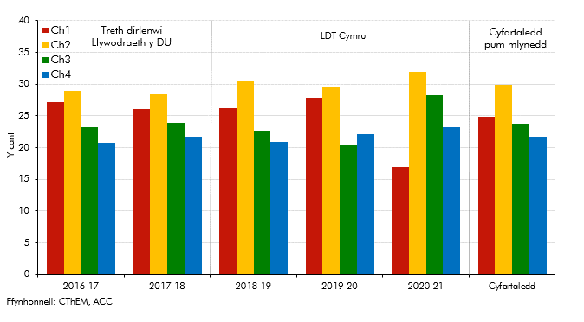
Yn ôl i'r cynnwys
 | Siart 4.1: Canran y derbyniadau trethi tirlenwi blynyddol o bob chwarter

 | Canran treth dirlenwi o fewn pob chwarter | 2016-17 | 2017-18 | 2018-19 | 2019-20 | 2020-21 | Cyfartaledd
 | Ch1 | 27.1 | 26.0 | 26.2 | 27.8 | 16.9 | 24.8
 | Ch2 | 28.9 | 28.4 | 30.5 | 29.5 | 32.0 | 29.8
 | Ch3 | 23.3 | 23.9 | 22.6 | 20.5 | 28.2 | 23.7
 | Ch4 | 20.7 | 21.7 | 20.9 | 22.2 | 23.2 | 21.7

S4.2
Yn ôl i'r cynnwys
 | Siart 4.2: Tunelledd gwastraff tirlenwi yng Nghymru o'i gymharu â gweithgarwch economaidd Cymru
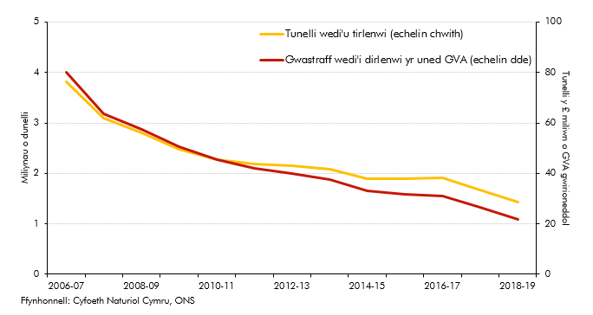

 |  | Tunelli wedi'u tirlenwi/1000 | Gwastraff wedi'i dirlenwi yr uned GVA
 | 2006-07 | 3.8 | 80.1
 | 2007-08 | 3.1 | 63.5
 | 2008-09 | 2.8 | 57.4
 | 2009-10 | 2.5 | 50.6
 | 2010-11 | 2.3 | 45.3
 | 2011-12 | 2.2 | 41.9
 | 2012-13 | 2.2 | 40.0
 | 2013-14 | 2.1 | 37.5
 | 2014-15 | 1.9 | 33.0
 | 2015-16 | 1.9 | 31.9
 | 2016-17 | 1.9 | 31.0
 | 2017-18 | 1.7 | 26.4
 | 2018-19 | 1.4 | 21.7

S4.3
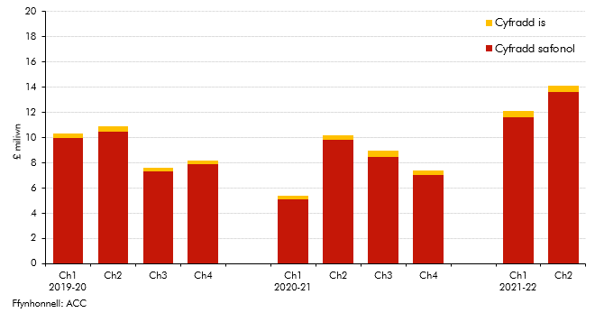
Yn ôl i'r cynnwys
 | Siart 4.3: Derbyniadau LDT chwarterol

 |  | Cyfradd safonol | Cyfradd is
 | Ch1 2019-20 | 10.0 | 0.3
 | Ch2 | 10.5 | 0.4
 | Ch3 | 7.3 | 0.3
 | Ch4 | 7.9 | 0.3

 | Ch1 2020-21 | 5.1 | 0.3
 | Ch2 | 9.8 | 0.4
 | Ch3 | 8.5 | 0.5
 | Ch4 | 7.0 | 0.4

 | Ch1 2021-22 | 11.6 | 0.5
 | Ch2 | 13.6 | 0.5

F4.1
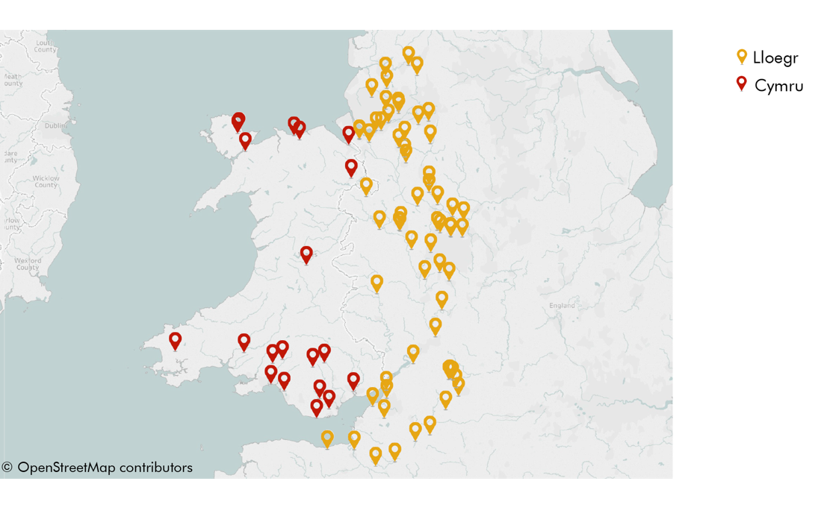
Yn ôl i'r cynnwys
 | Ffigur 4.1: Safleoedd tirlenwi yng Nghymru ac o fewn 60 milltir i'r ffin â Lloegr

